关系图
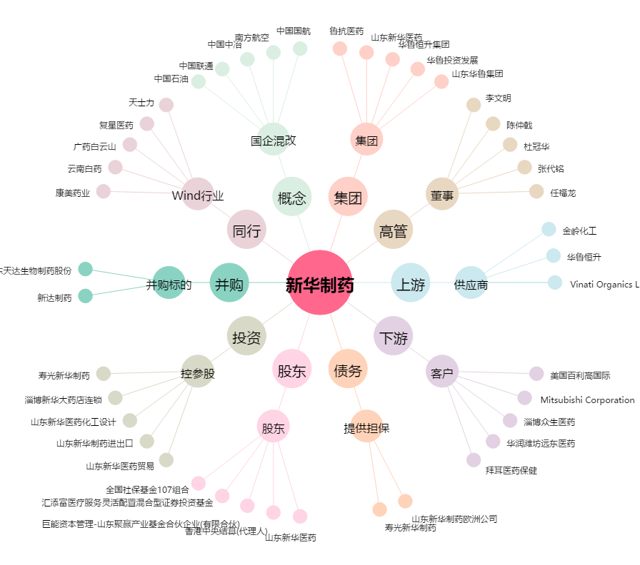
新华制药[000756.SZ] - 关系概览图

